상품제안서
귀한거북 손조각 방짜유기수저 2P 예단포장 | 상품코드: S44429

 |  |  |  |  |  |  | 02-713-8555 | www.synergygift.co.kr
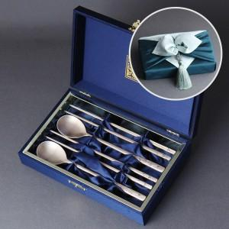

【상세/제작정보】

【인쇄/포장옵션】 | 실크, 레이저, 금박 / 포장지포장

【공급단가】 | 수량 | 10~ | 50~ | 100~ | 200~ | 300~
*VAT별도 | 단가 | 59,800원 | 56,580원 | 53,820원 | 52,440원 | 51,520원

【상품 URL】 | https://www.synergygift.co.kr:443/src/goods_detail.php?gdno=44429

